3.2
voltar à página inicial |  |  |  | 3 - RESPOSTA
 | S | N | NA
 | x |  |  | 3.2 Deve ser confirmado o sucesso da transação/envio de informação
 |  |  |  | O sucesso de uma transação deve ser claramente comunicado ao utilizador através de uma mensagem de confirmação.

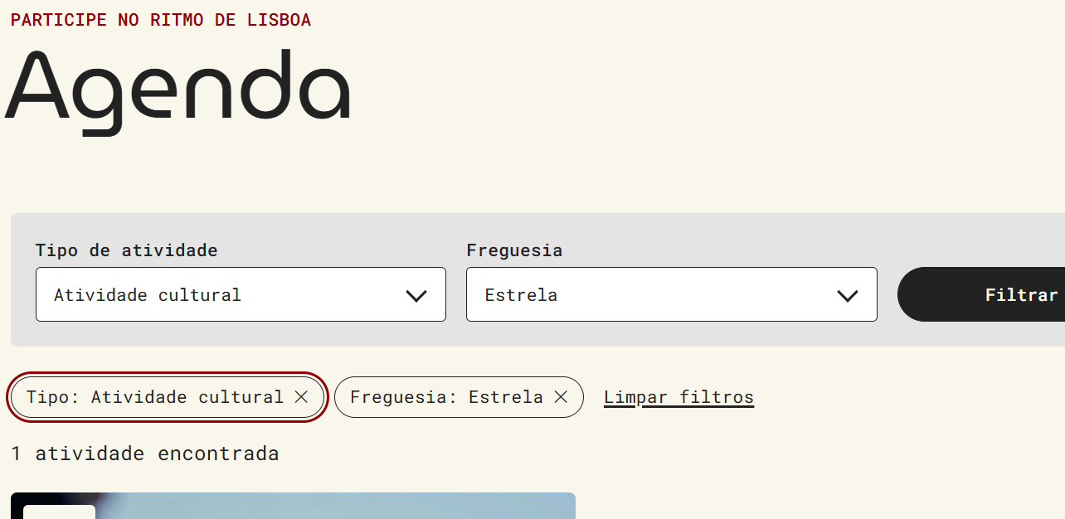
 | Listagem de evidências
 |  |  |  |  | Notas:
 |  |  |  |  | Após submissão do formulário de filtros da agenda, o sistema confirma imediatamente o resultado da operação apresentando a lista de filtros aplicados em chips removíveis (sob a indicação "Filtros ativos") e a contagem de resultados correspondentes, no formato "N atividade(s) encontrada(s)". A submissão do formulário de pesquisa conduz o utilizador à página de resultados com a listagem de conteúdos encontrados.

